Ejer01
 | x1 = acres del primer cultivo |  |  | Por defecto vana ser decimales
 | x2 = acres del segundo cultivo

F.O. MAX z= 100x1 + 300 x2 |  |  | z=$

S.a.
 | x1+x2 <= | 100 | acres |  | A formulacion del Problema
 | 20x1 +40x2 <= | 3000 | $
 | 5x1+20x2 <= | 1350 | hrs/hombre

$$∀ X_{i}≥0X_{i}∈R$$

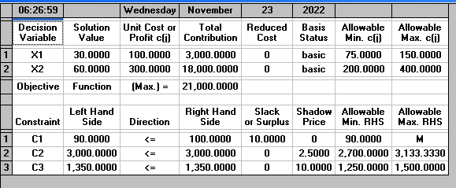
b) Solucion del Problema

 | SOLUCION OPTIMA
 | Z*= | 21000
 | X1*= | 30
 | X2* = | 60

 | c) Realizar el análisis para: agregar un tercer cultivo
 |  |  |  |  |  | x1 = acres del primer cultivo
 | a3 =250 |  |  |  |  | x2 = acres del segundo cultivo
 |  |  |  |  |  | x3 =acres del tercer cultivo

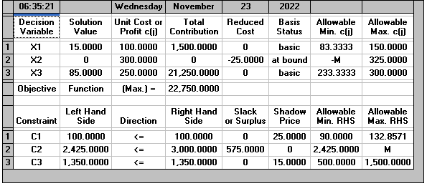
 | F.O. MAX z= 100x1 + 300 x2 +250 x3 |  |  | z=$

 | S.a.
 |  | x1+x2 +x3<= | 100 | acres
 |  | 20x1 +40x2 +25 x3 <= | 3000 | $
 |  | 5x1+20x2 +15x3 <= | 1350 | hrs/hombre

 | SOLUCION INICIAL |  |  | NUEVA SOLUCION
 | Z*= | 21000 |  | Z*= | 22750
 | X1*= | 30 |  | X1*= | 15
 | X2* = | 60 |  | X2* = | 0
 |  |  |  | X3*= | 85

 | Aumetno de generacion = |  | 8.33% |  | SI se agrega un tercer cultivo el beneficio para el granjero aumenta en un 8,33% , Por otro lado ya no es necesario realizar el sembrado del segundo cultivo , asi mismo se reduce el sembrado del primer cultivo y se tiene que sembrar 85 acres para el tercer cultivo

 | Inciso d)

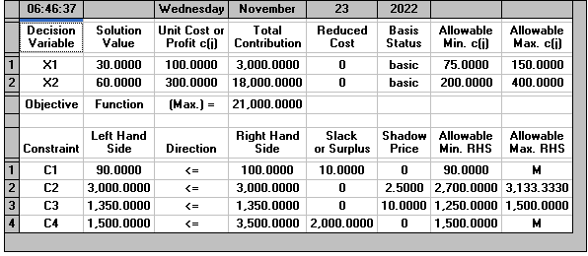
 | F.O. MAX z= 100x1 + 300 x2 |  |  | z=$

 | S.a.
 |  | x1+x2 <= | 100 | acres
 |  | 20x1 +40x2 <= | 3000 | $
 |  | 5x1+20x2 <= | 1350 | hrs/hombre
 | 20X1 +15 x2<= |  | 3500 | subvencion de semillas

 | SOLUCION INICIAL |  |  | NEW SOLUCION
 | Z*= | 21000 |  | Z*= | 21000
 | X1*= | 30 |  | X1*= | 30
 | X2* = | 60 |  | X2* = | 60

 | Al agregar la restriccion para la subvencion de semillas , no genera ningun cambio en los benficios recibidos , es decir se mantiene las cantidades de acres a sembrar y la utilidad maxima recibida

 | d)Elegir una opcion

 | Se le recomienda al granjeron , sembrar un tercer cultivo , ya que sto le va a generar aumento en las utilidades recibidas por los cultivos , limitandose a sembrar os cultivos 1 y 3

Ejer02
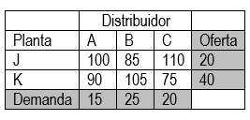

 |  |  |  | Xij = cantidad de articulos distribuidos desde la planta "i" hazta e distribuidor "j"

 |  |  |  | i= J , K | j= A,B,C

 |  | F. O min z= 100x11 +85x12+110x13 +90x21+105x22+75x23

 | x11+x12+x13 = | 20
 | x21+x22+x23 = | 40

 | x11 +x21= | 15
 | x12 +x22 = | 25
 | x13 +x23 = | 20

SOLUCION | PlANTA | DISTRIBUIDOR | CANTIDAD DE ARTICULOS
 | J | B | 20
 | K | A | 15
 | K | B | 5
 | K | C | 20

 | COSTO MINIMO : |  |  |  | 5075 u.m.

INTERPRETACION :
 | Para realizar la distribucion de los articulos , de las plantas a los distribuidores , se emplearan un gasto minimo de 5075 u.m. para ello se debe realizar el transpotyr de los articulos de la siguiente maner : de la varibale se distribuyen articulos al distribuidor B , y de la planta K se distribuen 15,5,20 articulos en los distribuidores A, B Y C repectivamente

